Feature Selection
Input = X | Output = Y |  |  |  |  | Supervised Learning : Data Training / Data Latih |  | NAIVE BAYES, KNN, ANN, SVM
X1 | X2 | X3 | X4 | X5 | Y =Label/class |  | : Data Testing / Data Uji
PEKERJAAN | UMUR | NILAI_PINJAMAN | NMJAMINAN | NILAI JAMINAN | KEPUTUSAN | Output Keputusan:
KARYAWAN SWASTA | 28 | 5,000,000 | SHM | 112,500,000 | Approve | - Approve
KARYAWAN SWASTA | 31 | 7,000,000 | SHM | 16,125,000 | Approve | -Tidak Approve
MANDOR PROYEK | 48 | 7,500,000 | BPKB | 6,750,000 | Tidak Approve
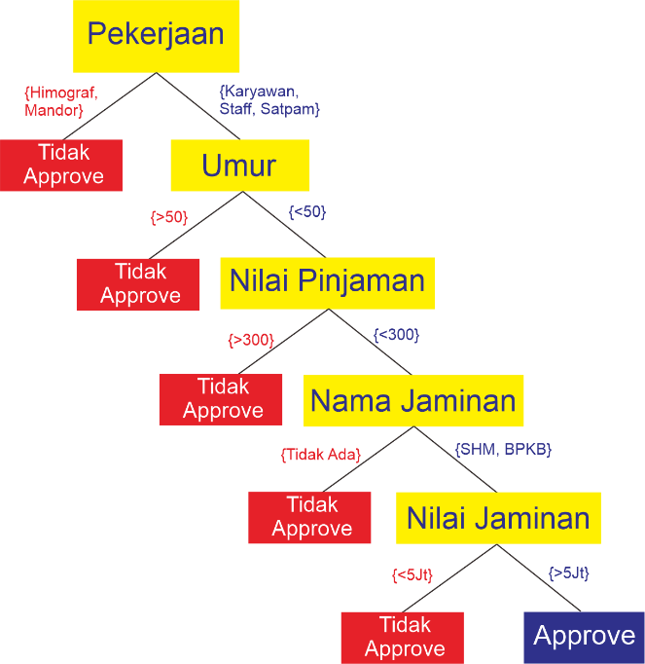
KARYAWAN PABRIK | 29 | 6,000,000 | SHM | 225,000,000 | Approve
KARYAWAN SWASTA | 33 | 50,000,000 | BPKB | 4,500,000 | Tidak Approve
KARYAWAN SWASTA | 33 | 10,000,000 | SHM | 2,652,650 | Tidak Approve
KARYAWAN SWASTA | 44 | 6,000,000 | SHM | 148,675,000 | Approve
SENIOR STAFF | 48 | 150,000,000 | SHM | 35,750,000 | Approve
HIMOGRAF | 30 | 6,000,000 | BPKB | 3,750,000 | Tidak Approve
KARYAWAN SWASTA | 37 | 4,000,000 | SHM | 20,100,000 | Approve
KARYAWAN SWASTA | 24 | 9,000,000 | BPKB | 6,750,000 | Approve
SATPAM | 43 | 9,000,000 | SHM | 562,500,000 | Approve
MANDOR PROYEK | 40 | 5,000,000 | SHM | 187,500,000 | Tidak Approve
PENGAWAS PROYEK | 38 | 30,000,000 | SHM | 150,000,000 | Approve
KARYAWAN SWASTA | 33 | 21,000,000 | SHM | 15,000,000 | Approve
KARYAWAN SWASTA | 21 | 3,000,000 | SHM | 45,000,000 | Approve
KARYAWAN SWASTA | 56 | 5,000,000 | SHM | 130,000,000 | Tidak Approve
KARYAWAN SWASTA | 51 | 7,000,000 | SHM | 20,000,000 | Tidak Approve
KARYAWAN SWASTA | 27 | 100,000,000 | SHM | 300,000,000 | Approve
KARYAWAN SWASTA | 30 | 20,000,000 | SHM | 45,000,000 | Approve
satpam | 45 | 50,000,000 | shm | 50,000,000
Staf | 48 | 350,000,000 | SHM | 250,000,000

